meubilair mee
Hergebruik |  |  | lokaal: | aantal:

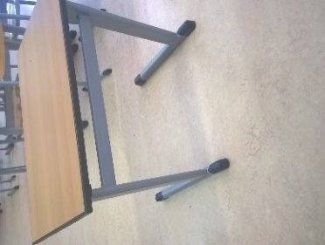
 | Tafel t1 |  | 163 | 31
 |  |  | 202 | 30
 |  |  | 207 pie/bwi | 18
l |  |  | 209 | 26
 |  |  | 211 | 30
 |  |  | 213 | 3
 |  |  | 214 | 34
 |  |  |  |  | 172

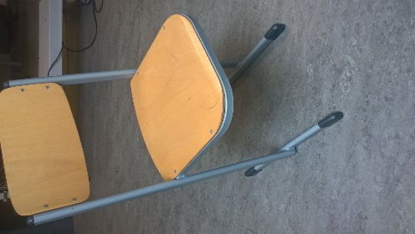
 | Stoel tA |  | technasium | 53
 |  |  | LPZ | 65
 |  |  | LPZ pc | 28
l |  |  | 162 | 3
 |  |  | 163 | 20
 |  |  | 164 | 5
 |  |  | 165 | 2
 |  |  | 202 | 30
 |  |  | 205 | 31
 |  |  | 206 | 22
 |  |  | 207 pie/bwi | 40
 |  |  | 209 | 26
 |  |  | 211 | 30
 |  |  | leerpl. Noord | 80
 |  |  | 214 | 31
 |  |  |  |  | 466
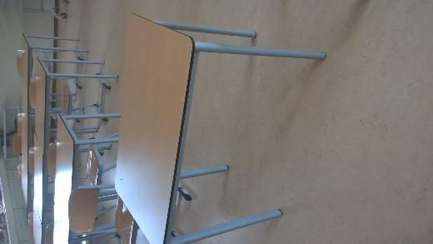
 | Tafel t 3
 |  |  | 105 | 32
 |  |  | 106 | 32

l

 |  |  |  |  | 64

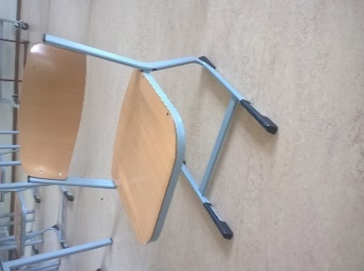
 | Stoel t B |  | 104 | 32
 |  |  | 105 | 32
 |  |  | 106 | 32
 |  |  | 117 | 3
l |  |  | 141 | 31
 |  |  | 142 | 33
 |  |  | 143 | 31
 |  |  | 144 | 31
 |  |  |  |  | 225
 | Tafel t 2
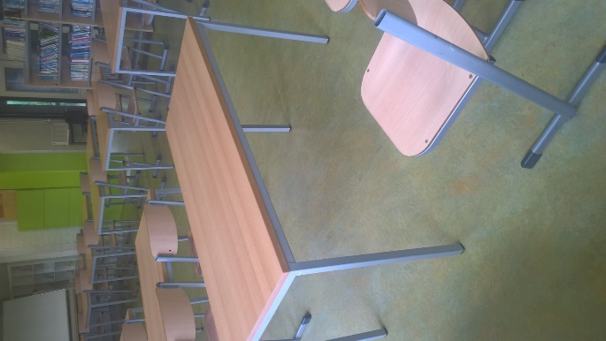
 |  | Leerlingtafel dubbel

 |  |  | LPZ/OLC zuid | 20
 |  |  | Leerpl.noord | 34
l
 |  |  |  |  | 54

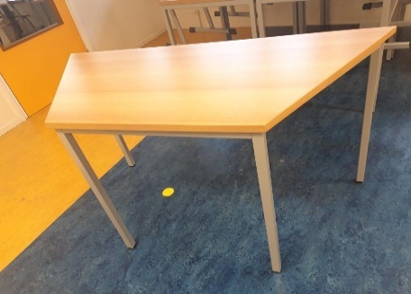
 |  | Trapeziumtafel
 |  |  | LPZ/OLC zuid | 4

l

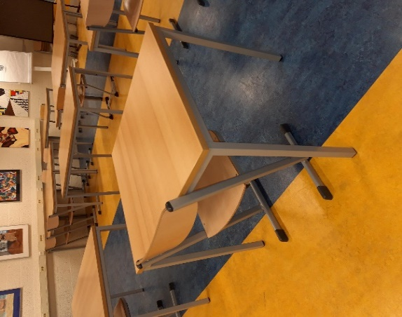
 |  | Leerlingtafel enkel

l |  |  | LPZ/OLC zuid | 22

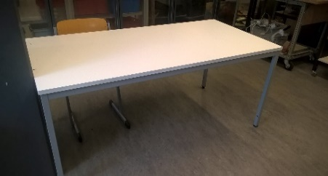
 | Tafel technasium t 4
 |  |  | technasium | 10

l

 |  |  |  |  | 10

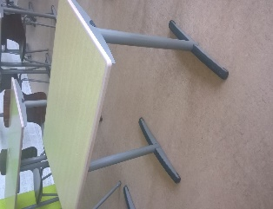
 | Tafel type 6 |  | 210 | 32
l |  |  | 213 | 30

 |  |  |  |  | 62

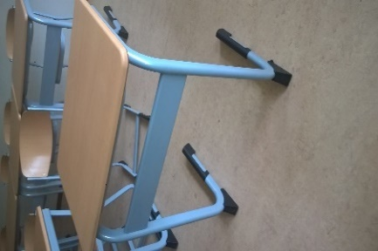
 | Tafel t 9 |  | 104 | 32
 |  |  | 141 | 31
l |  |  | 142 | 31
 |  |  | 143 | 31
 |  |  | 144 | 32

 |  |  |  |  | 157

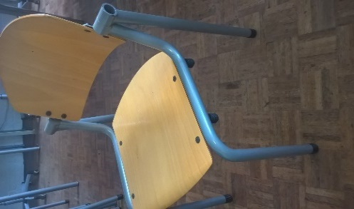
 | Stoel tH |  | 204 | 16
 |  |  | 209 kapper | 9
l

 |  |  |  |  | 25

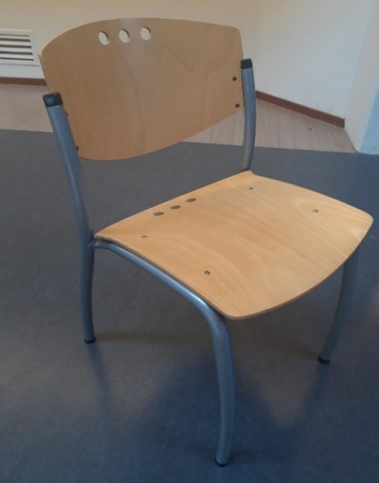
 | Stoel 4poot Oranjeweg
 |  |  | Leescafe | 42
 |  |  | 134 | 30
 |  |  | 150 | 30
l |  |  | 151 | 32
 |  |  | aula noord | 26

 |  |  |  |  | 160

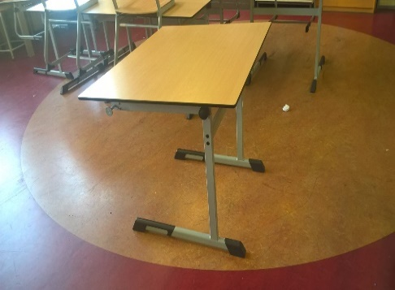
 | Tekentafel t10
 |  |  | 205 | 32

l

 |  |  |  |  | 32

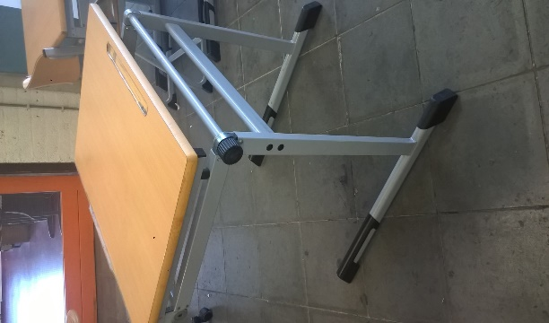
 | Tekentafel t11
 |  |  | 206 | 20

l

 |  |  |  |  | 20

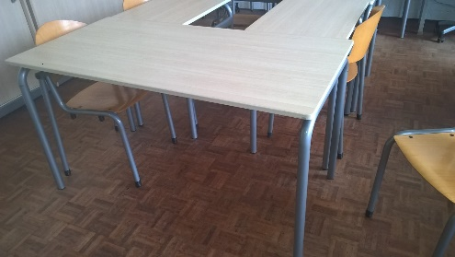
 | Tafel t12
 |  |  | 204 | 6

?

 |  |  |  |  | 6

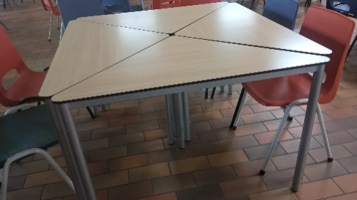
 | tafel t13
 |  |  | aula noord | 12
?

 | hoge kast 2deur hout
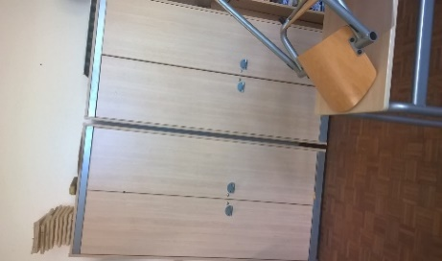
 |  |  | 204 | 2

b

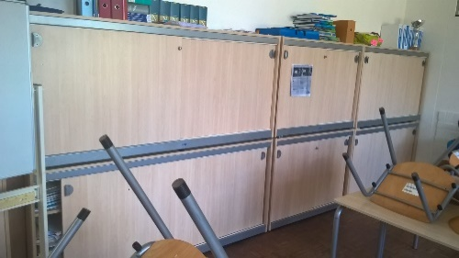
 | wandkast schuifdeur hout
 |  |  | 204 | 6
b

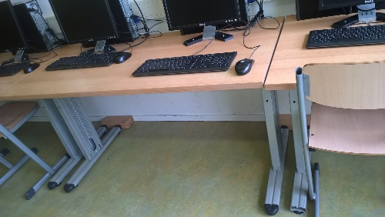
 | pc tafel leerling
 |  |  | leerpl. Noord | 13
wp

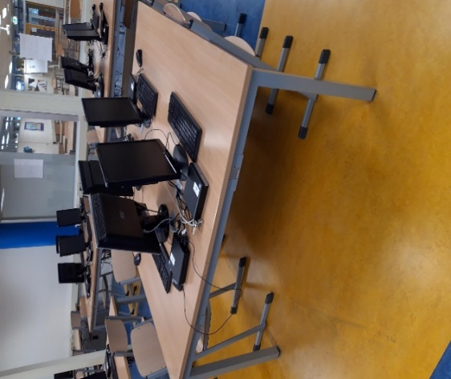
 |  |  | Leerplein zuid:
 |  |  | dubbele pc tafels 4 personen
wp

 |  |  |  | 6

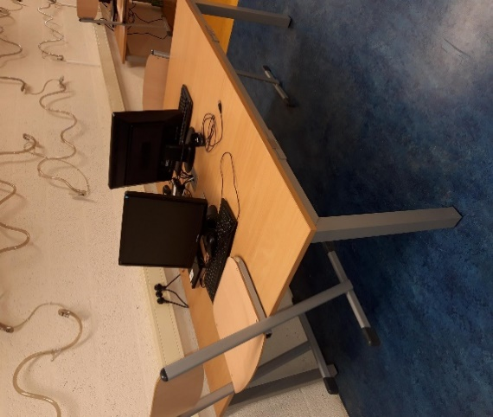
 |  |  | Leerplein zuid:
 |  |  | dubbele pc tafel 2 personen

wp |  |  |  | 2

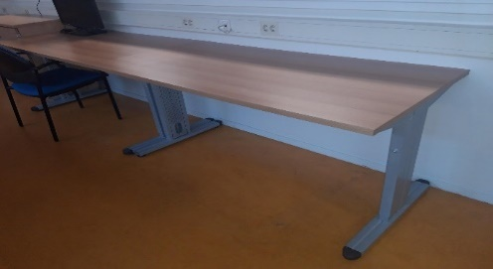
 |  |  | werkplek bureau docenten en/of
k |  |  | LPZ/OLC zuid | 4

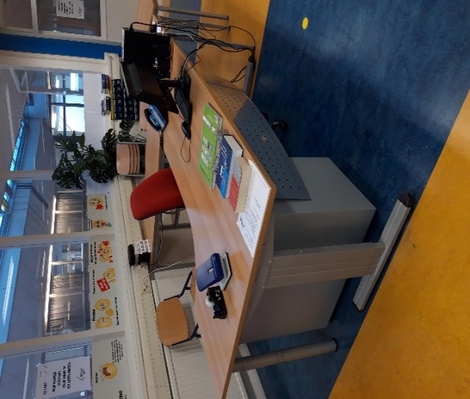
 |  |  | bureau kantoren
 |  |  | LPZ/OLC zuid
 |  |  |  | 1

k

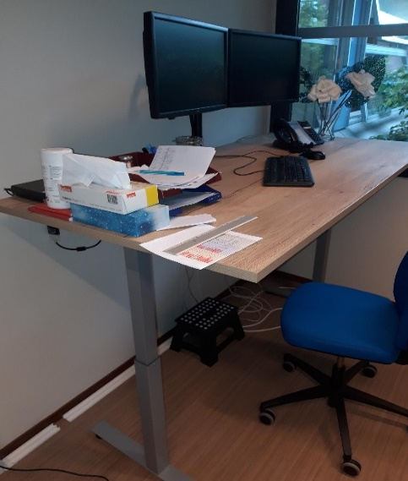
 |  |  | Bureau kantoren hoog/laag

 |  |  | Roostermaker | 4x
k

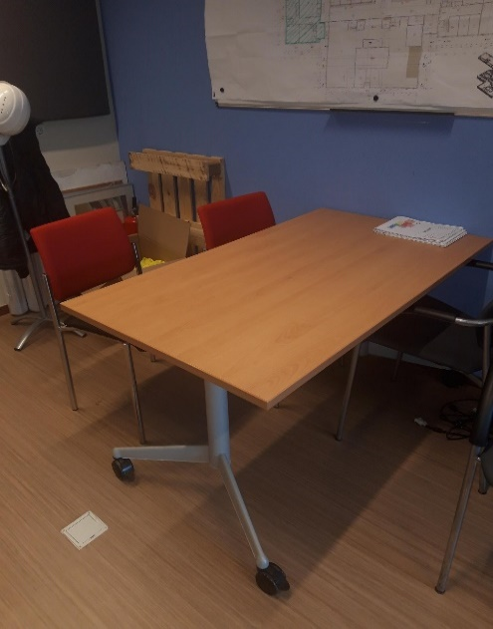
 |  |  | overlegtafel opklapbaar verrijdbaar

 |  |  | kmr.108 | 1
k

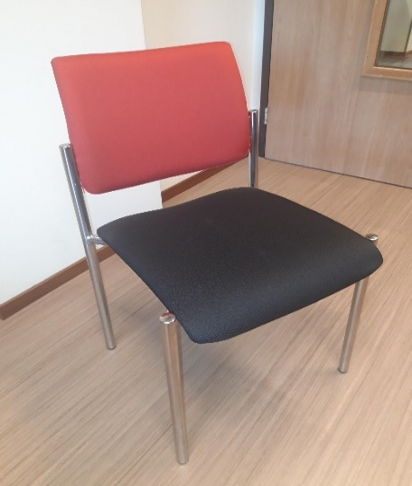
 |  |  | gestoffeerde stoel rood/antraciet overlegruimten
 |  |  | 107 | 4
k |  |  | 108 | 2
 |  |  | conciergeruimte | 21

 |  |  | (blauw: 2x)

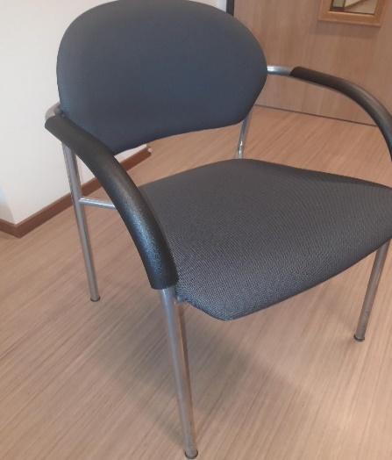
 |  |  | gestoffeerdde stoel grijs overlegruimten

k |  |  | 108 | 2

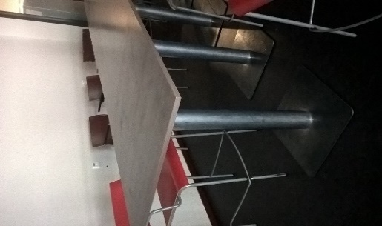
 |  | 4kant tafel |  | 4
 |  | hoge barkruk |  | 16

a |  | blad: 80 x 80cm
 |  | hoog: 110cm

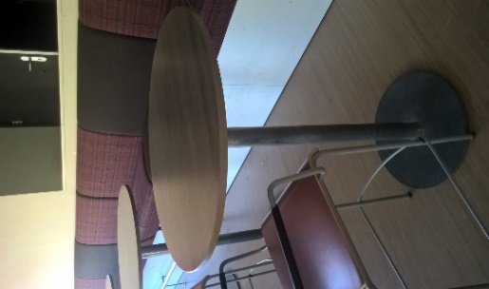
 |  | hoge tafel rond |  | 7

a |  | blad: 80cm doorsnede
 |  | hoogte: 110cm

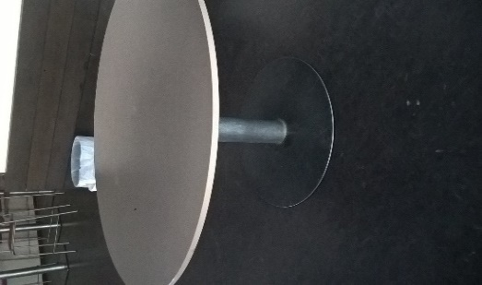
 |  | ronde tafel laag |  | 9

a |  | blad: 120cm doorsnede
 |  | hoogte: 75cm

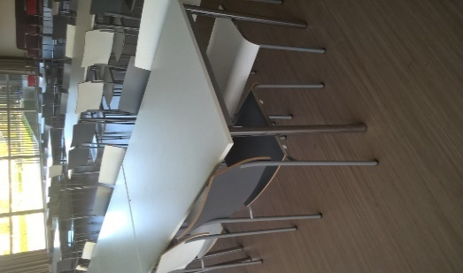
 |  | aula tafel | wit | 23
 |  |  | verrijdbaar | 6

 |  | blad: 80 x 140cm
 |  | hoog; 75cm
a

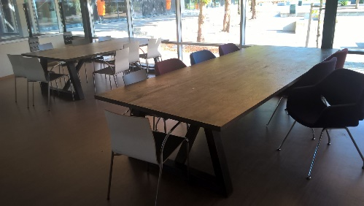
 | Leescafé
 |  | klein | 180x90x73cm | 1
 |  | middel | 260x36x73cm | 3
a |  | groot | 340x136x73cm | 1

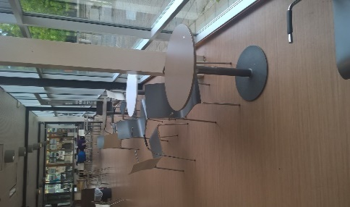
 |  | tafel rond klein |  | 11
 |  | stoelen |  | 33

 |  | blad: 70cm doorsnede
a |  | hoog: 75cm

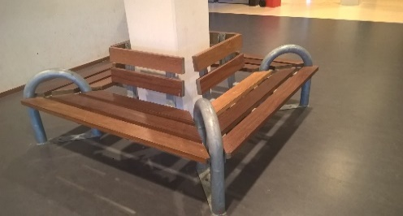
 |  |  | buiten zitbank | 3x

buiten |  |  | 180 x 180cm

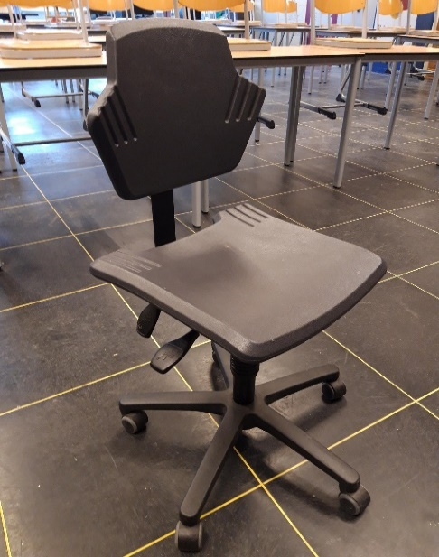
 |  |  | Bureaustoel docenten

 |  |  | Praktijkruimten |  | uitvraag voor nieuw !!

l

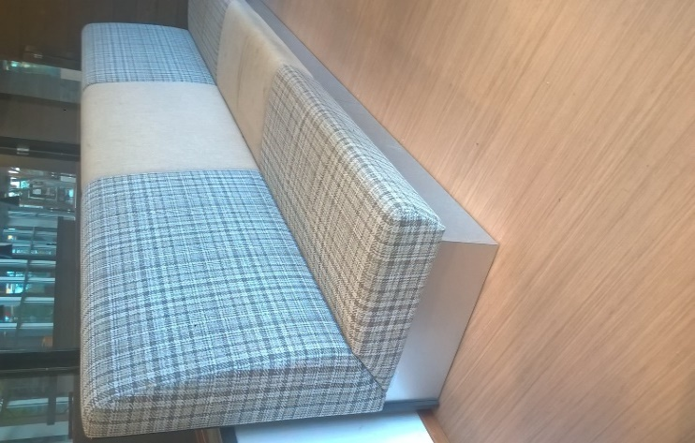
 |  |  | treinzitbanken gestoffeerd |  | 2x treinzitbak Leescafe;

a |  |  |  |  | rugleuning hoogte: 120cm

 |  |  |  |  | bankzitting totale lengte: 360cm

 |  |  |  |  | diepte zitting: 65cm

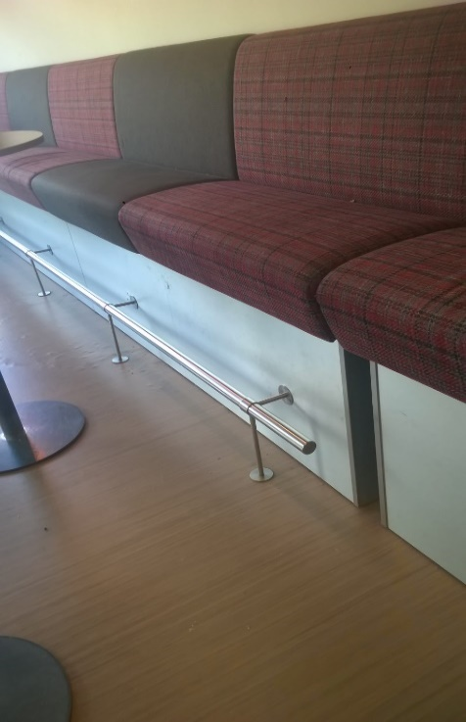
 |  |  |  |  | Hoge treinzitbanken Auditorium bestaand; rode /antraciet stof

 |  |  |  |  | hoogte rugleuning: 130cm

a |  |  |  |  | onderstel bank is 62cm hoog

 |  |  |  |  | 1x banklengte: 300cm (zonder voetensteun)

 |  |  |  |  | 1x banklengte: 550cm (met voetensteun)

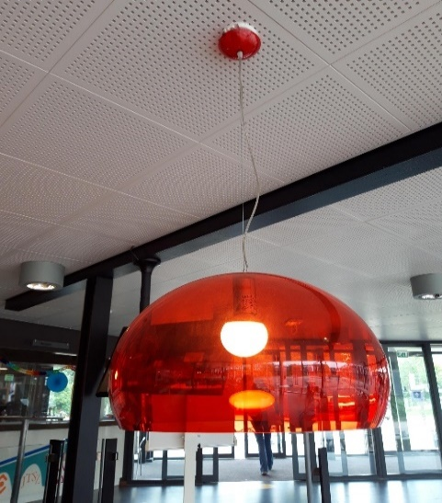
 |  |  | Hanglampen Campus cultura
 |  |  | diverse kleuren | 19x

 |  |  | doorsnede kap: 52cm
a

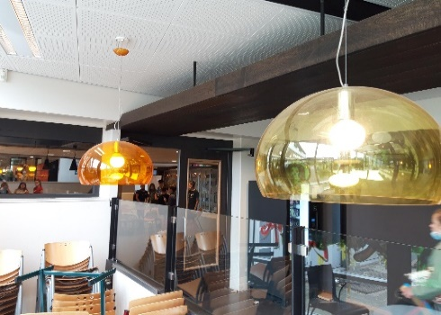

a

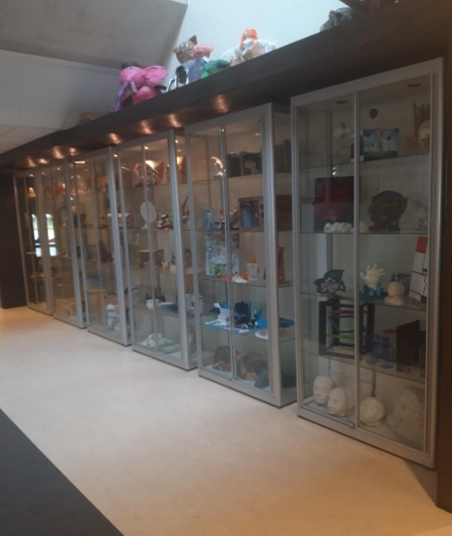
 |  |  | vitrinekasten met verlichting CKV
 |  |  |  | 6x

 |  |  | b x h
l |  |  | 100 x 240cm

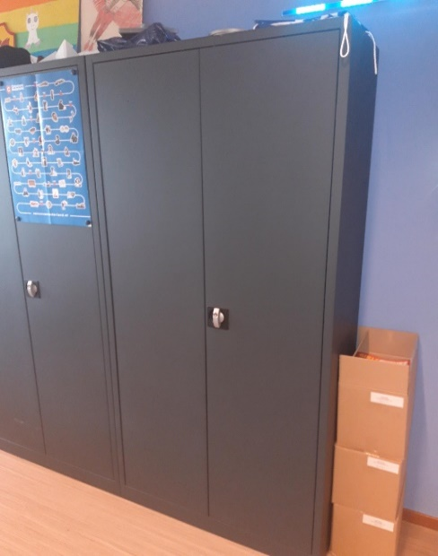
 | ARCHIEFKASTEN:
 |  |  | stalen kast dubbele deur
 |  |  |  | 6x

 |  |  | 93 x 195cm
k

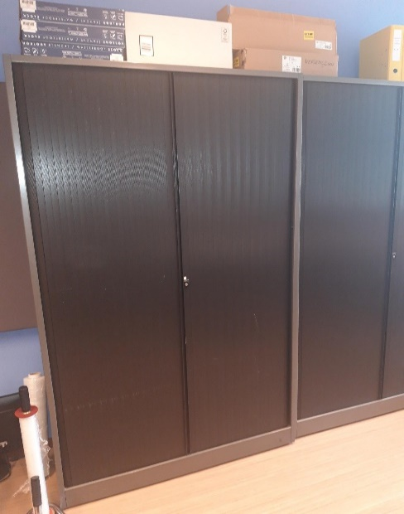
 |  |  | stalen kast dubbele schuifdeur

 |  |  | 120 x 196cm
k

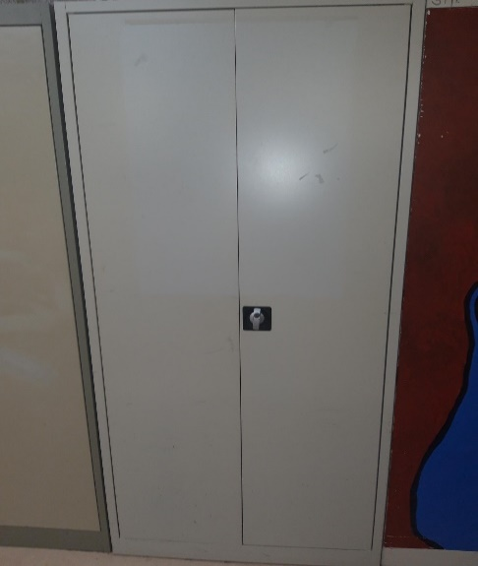
 |  |  | stalen archiefkast dubbele deur grijs

k

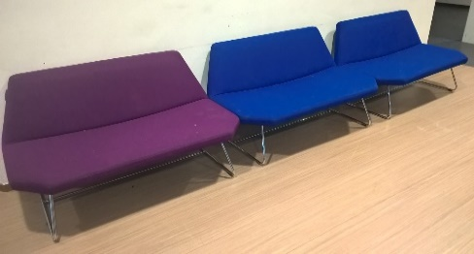
a |  |  | 3 stuks

 |  |  | zitting: 70 x 122cm
 |  |  | hoogte rug totaal: 75cm

 | Pieter Zeeman .
 | Bovenstaand meubilair gaat mee naar de nieuwbouw.
 | De digitale versie wordt via de nota van inlichtingen verspreid.

 | Zierikzee, 12 juli 2021

a= | Herplaatsen in aula-verblijfsruimte, personeelsruimte en/of leerpleinen
k= | kantoor
l | lokaal
b= | berging
wp= | werkplekken voor leerlingen deze in het gebouw verspreid

